Diagnóstico Integral
 |  |  |  |  |  |  | PROCESO DE GESTIÓN DOCUMENTAL |  |  |  |  |  |  |  |  | POLICÍA NACIONAL
Código:1GD-FR-0020
Fecha: 04/07/2018 |  |  |  |  |  |  | DIAGNÓSTICO INTEGRAL PARA LOS ARCHIVOS DE LA POLICÍA NACIONAL
Versión: 0

CIUDAD: Pereira |  |  |  |  |  |  |  |  |  | FECHA ELABORACIÓN DEL DIAGNÓSTICO |  |  |  |  |  |  | 2 |  | 2 |  |  | 2023
RESPONSABLE DEL DILIGENCIAMIENTO:
A. IDENTIFICACIÓN
CÓDIGO Y NOMBRE DE LA UNIDAD: Departamento de Policia Risaralda 3.8.3.5
FECHA DE CREACIÓN DE LA UNIDAD: 31 - 01 - 1967 |  |  |  |  |  |  |  |  |  | ACTO ADMINISTRATIVO DE CREACIÓN DE LA UNIDAD: Resolucion 00616 del 31 enero 1967
DIRECCIÓN DE LA UNIDAD: CRA 4BIS No 24 - 39 B/ San Jorge |  |  |  |  |  |  |  |  |  | ACTO ADMINISTRATIVO VIGENTE DE LA UNIDAD: Resolucion No 01303 del 100413
CORREO ELECTRÓNICO DE LA UNIDAD: DERIS COMAN <deris.coman@policia.gov.co> |  |  |  |  |  |  |  |  |  | TELÉFONO: 3515535 |  |  |  |  |  |  |  | IP: 43307
A.1 DIRECTOR, COMANDANTE O JEFE DE LA UNIDAD:
NOMBRE:
GRADO:
CARGO: |  |  | Comandante Departamento de Policia Risaralda
TIEMPO EN EL CARGO: |  |  |  | 0 - 06 -27
A.2 ADMINISTRACIÓN DEL ARCHIVO
Jefe Grupo de Gestión Documental
NOMBRES Y APELLIDOS: |  |  |  |  |  |  |  |  |  | CAPACITACIÓN O CURSOS EN GESTIÓN DOCUMENTAL Y ARCHIVÍSTICA
GRADO: |  |  |  |  |  |  |  |  |  | 1 | SEMINARIO REDACCION ORTOGRAFIA Y CONSTRUCCION DE TEXTOS
CARGO: |  |  |  |  |  |  |  |  |  | 2 | CURSO ADMINISTRACION DOCUMENTAL EN EL ENTORNO LABORAL
TIEMPO EN EL PROCESO DE GESTIÓN DOCUMENTAL (Años, Meses, Días): |  |  |  |  |  |  |  |  |  | 3 | CURSO METODOLOGIA PARA LA ELABORACION DE INVENTARIOS Y TRANSFERENCIAS DOCUMENTALES
TIEMPO EN LA INSTITUCIÓN (Años, Meses, Días): |  |  |  |  |  |  |  |  |  | 4 | CURSO ORGANIZACION DOCUMENTAL EN EL ENTORNO LABORAL
CORREO INSTITUCIONAL:
No. CELULAR:
No IP DE LA OFICINA Y/O GRUPO: 3513551
CONDICIÓN MÉDICO LABORAL:
Funciones del Jefe Grupo de Gestión Documental
1 | Supervisar el tramite en la ventanilla unica de la documentacion oficial a traves de mecanismos para que se garantice el manejo expedito y controlado de la correspondencia
2 | Verifica el cumplimiento a los lineamientos del proceso de Gestion Documental, respecto al control de registros para que se ejecuten las directrices y regulaciones de los entes comptenetes
3 | Supervisar la ejecucion del procedimiento de archivo central con el fin de garantizar la disponibilidad e integridad de los activos de informacion para la consulta.
4 | Proyectar las nodificacion o actualizaciones de las tablas de rentencion documental cuando se requiera, para el tramite respectivo ante el comité de archivo de la unidad
5 | Brindar informacion que corresponda de acuerdo a la naturaleza del cargo, a quien la requiera, siguiendo los lineamientos de la normatividad establecida
6 | Implementar el sistema de gestion integral de acuerdo con los lineamientos institucionales, efectuando mejora continua en los procesos que lo requieran
7 | Guardar la reseva y confidencialidad de los documentos e informacion que sea de su conocimiento dentro del cumplimiento de sus funciones
Responsable Archivo Central
NOMBRES Y APELLIDOS: |  |  |  |  |  |  |  |  |  | CAPACITACIÓN O CURSOS EN GESTIÓN DOCUMENTAL Y ARCHIVÍSTICA
GRADO: |  |  |  |  |  |  |  |  |  | 1 | CURSO ORGANIZACION DOCUMENTAL EN EL ENTORNO LABORAL
CARGO: |  |  |  |  |  |  |  |  |  | 2 | CURSO ADMINISTRACION DOCUMENTAL EN EL ENTORNO LABORAL
TIEMPO EN EL PROCESO DE GESTIÓN DOCUMENTAL: |  |  |  |  |  |  |  |  |  | 3 | CURSO APLICACION DE HERRAMIENTAS OFIMATICAS CON MICROSOFT WORD EN EL ENTORNO LABORAL
TIEMPO EN LA INSTITUCIÓN: |  |  |  |  |  |  |  |  |  | 4 | CURSO LEGISLACION DOCUMENTAL EN EL ENTORNO LABORAL
CORREO INSTITUCIONAL: |  |  |  |  |  |  |  |  |  | 5 | CURSO METODOLOGIA PARA LA ELABORACION DE INVENTARIOS Y TRANSFERENCIAS DOCUMENTALES
No. CELULAR: |  |  |  |  |  |  |  |  |  | 6 | CURSO PRACTICAS DE OFIMATICA
No IP DE LA OFICINA Y/O GRUPO: |  |  |  |  |  |  |  |  |  | 7 | SEMINARIO ARCHIVOS, DERECHOS HUMANOS, MEMORIA HISTORICA Y TRANSPARENCIA
CONDICIÓN MÉDICO LABORAL:
Funciones del Responsable Archivo Central
1 | Garantizar la conservacion de los documentos de archivos, a fin de asegurar y fomentar su uso y el de la informacion que contienen, con finalidades juridicas, administrativas, informativas, culturales y cientificas.
2 | Realizar acompañamiento, seguimiento y verificacion de la correcta ejecucion del programa de gestion documental en las dependencias de la unidad, on el fin de fortalecer la cultura archivistica
3 | responder por la organización del acervo documental, siguiendo los parametros normativos vigentes
4 | ejercer el control en el prestamo y consulta de los documentos, permitiendo con ello atender oportunamente los requerimientos del cliente interno o externo
5 | efectuar la copilacion y analisis de la informacion para la formulacion del anteproyecto de elaboracion o actualizacion de las TRD.
6 | ejecutar oportunamente las actividades tendientes al cumplimiento de los requerimientos efectuados por el dueño del proceso de Gestion documental en la Institucion.
7 | Guardar la reseva y confidencialidad frente al manejo de la documentacion , informacion y demas asuntos de su competencia
TALENTO HUMANO
GRADO | APELLIDOS Y NOMBRES |  |  |  |  | CÉDULA | CARGO ACTUAL | No. De Celular | TIEMPO DE SERVICIO EN LA UNIDAD |  |  | TIEMPO EN EL PROCESO DE GESTIÓN DOCUMENTAL |  |  | NIVEL ACADÉMICO |  |  |  |  | CONDICIÓN MÉDICO LABORAL
 |  |  |  |  |  |  |  |  | Años | Meses | Días | Años | Meses | Días
IT |  |  |  |  |  |  | JEFE GESTION DOCUMENTAL |  | 16 | 8 | 10 | 2 | 2 | 14 | tecnico
PT |  |  |  |  |  |  | RESPONSABLE DE ARCHIVO |  | 6 | 2 | 5 | 4 | 3 | 14 | tecnico
APA 11 |  |  |  |  |  |  | RADICADORA |  | 5 | 0 | 8 | 5 | 0 | 8 | tecnologa
APA 11 |  |  |  |  |  |  | AUXILIAR DE ARCHIVO |  | 0 | 8 | 3 | 0 | 8 | 3 |  | Tecnologo
A.3 NIVEL Y TIPO DE ARCHIVO
NIVEL DE LA UNIDAD |  |  |  |  |  | Asesor |  | Control |  | Operativo |  |  |  | Administrativo |  |  |  |  | Docente
 |  |  |  |  |  |  |  |  |  | x
JURISDICCIÓN |  |  |  |  |  | Dirección |  | Oficina Asesora |  | Región |  |  | Metropolitana |  | Departamento |  |  |  |  | Escuela de Policía
 |  |  |  |  |  |  |  |  |  |  |  |  |  |  | x
MISIÓN DE LA UNIDAD |  |  |  |  |  | La Policía Nacional es un cuerpo armado permanente de naturaleza civil, a cargo de la Nación, cuyo fin primordial es el mantenimiento de las condiciones necesarias para el ejercicio de los derechos y libertades públicas, y para asegurar que los habitantes de Colombia convivan en paz”.
SISTEMA DE ARCHIVO |  |  |  |  |  | Centralizado |  |  |  |  |  |  | Descentralizado
 |  |  |  |  |  | x
CLASES DE ARCHIVOS |  |  |  |  |  | Archivo de Gestión |  | Archivo Intermedio |  | Archivo de Central |  |  | Archivo Histórico |  |  | Número de Depósitos
 |  |  |  |  |  | x |  |  |  | x |  |  |  |  |  | 2
NUMERO DE DEPENDENCIAS |  |  |  |  |  | Operativas |  |  |  |  |  |  |  | Administrativas
...
B1. DATOS GENERALES Y UBICACIÓN DEL DEPÓSITO DE ARCHIVO
B.5 EQUIPOS Y ENSERES
Accesorio |  |  |  |  |  |  |  | Cantidad | Accesorio |  |  |  |  | Cantidad | Accesorio |  |  |  |  |  |  | Cantidad
Cuenta con extintores CO2 (cuantos): |  |  |  |  |  |  |  | 0 | Termohigrómetros |  |  |  |  | 2 | Puestos de Trabajo |  |  |  |  |  |  | 4
Cuenta con extintores Multipropósito(cuantos): |  |  |  |  |  |  |  | 1 | Equipos de Computo |  |  |  |  | 4 | Teléfonos |  |  |  |  |  |  | 1
Cuenta con extractores de aire (cuantos): |  |  |  |  |  |  |  | 1 | Escáneres |  |  |  |  | 1 | Unidades de Conservación (Cajas) |  |  |  |  |  |  | 2667
Cuenta con sensores de movimiento: |  |  |  |  |  |  |  | 0 | Impresoras |  |  |  |  | 1 | Unidades de Conservación (Carpetas) |  |  |  |  |  |  | 13335
Deshumidificadores |  |  |  |  |  |  |  | 1 | Fotocopiadoras |  |  |  |  | 1 | Equipos de Microfilmación |  |  |  |  |  |  | 0
Otros, cuales?
EVIDENCIA FOTOGRÁFICA
SE DEBERÁ ANEXAR FOTOGRAFÍAS QUE DEN CUANTA DE LAS CONDICIONES TÉCNICAS MÍNIMAS QUE PRESENTA LA ESTRUCTURA DEL ARCHIVO, EQUIPAMIENTO Y MOBILIARIO, ESTANTERÍA, SEÑALÉTICA Y SEGURIDAD, LAS ÁREAS COLINDANTES Y EL ESTADO DE LA INFORMACIÓN ADMINISTRADA POR LA UNIDAD
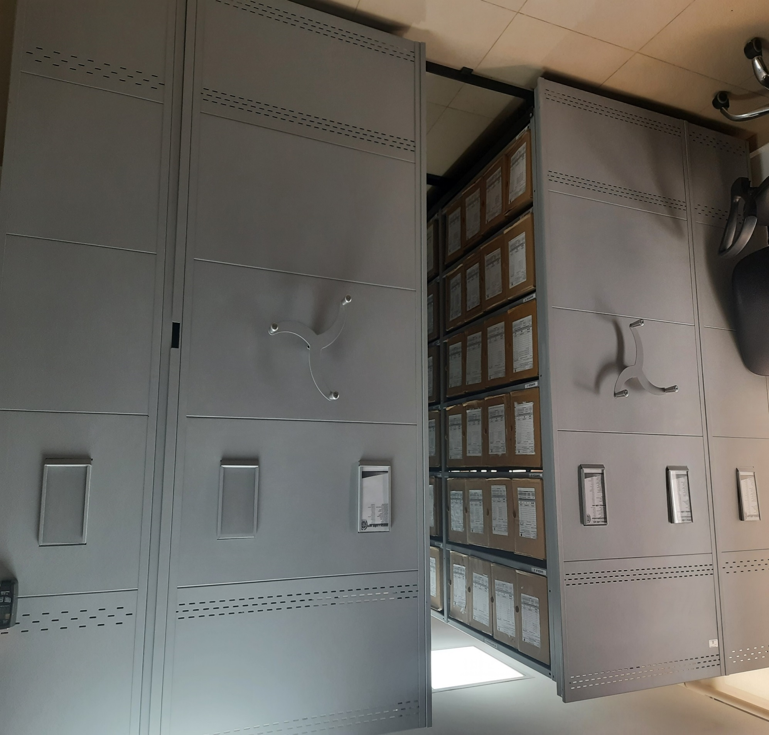
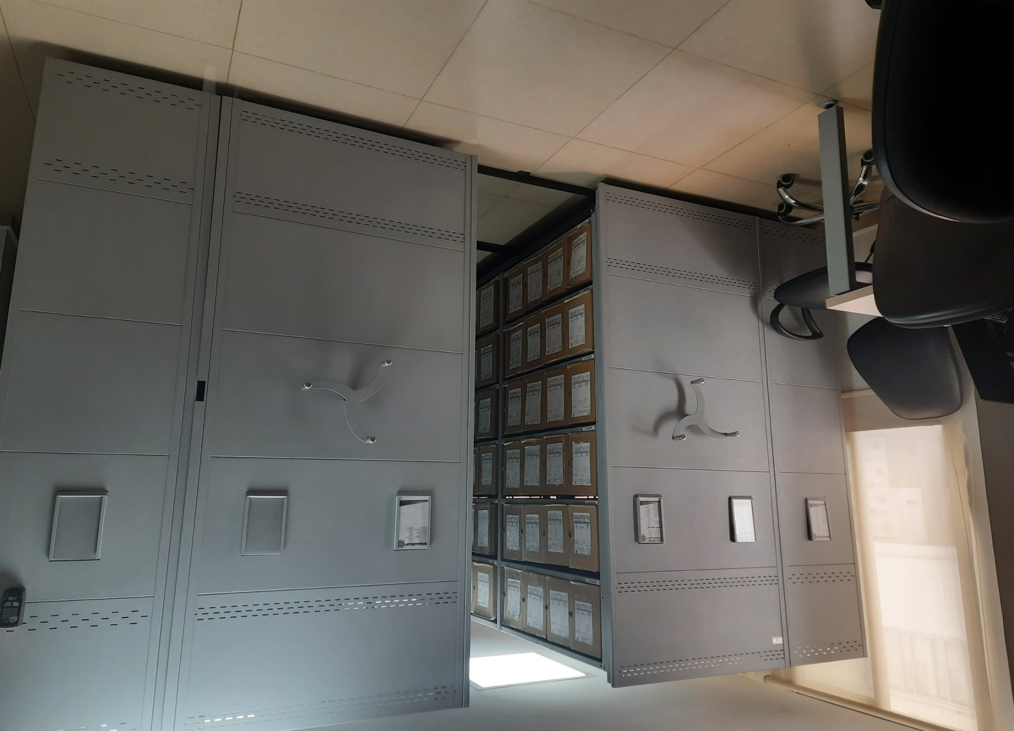
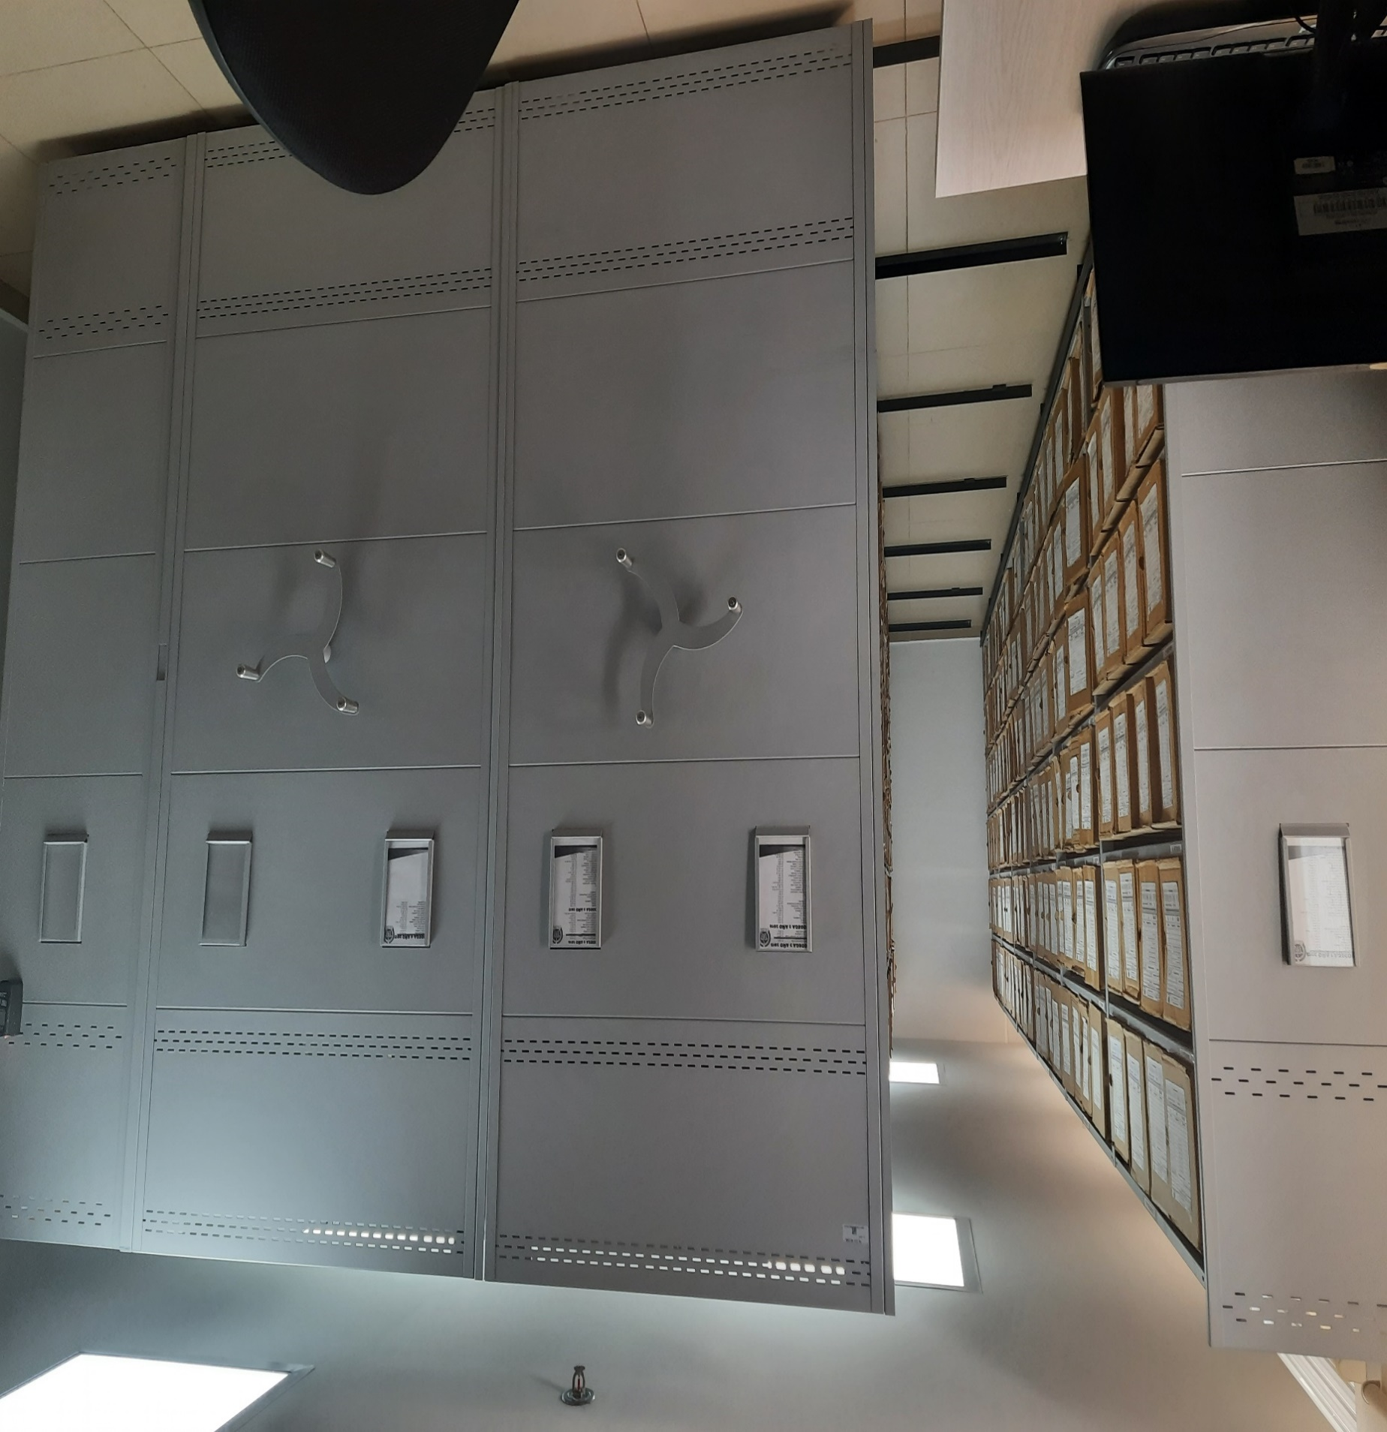

C. CARACTERÍSTICAS DE LA DOCUMENTACIÓN
IDENTIFICACIÓN DEL FONDO ACUMULDADO O DOCUMENTAL
UNIDAD POLICIAL |  |  |  |  |  |  | Departamento de Policia Risaralda |  |  |  | DEPENDENCIA PRODUCTORA: |  |  |  | Gestión Documental
ACERVO DOCUMENTAL
Fechas extremas acervo documental |  |  |  |  |  | Cantidades de Unidades de Conservación Cajas |  | Cantidad Soporte Documental
Fecha Inicial |  |  |  |  |  |  |  | Archivo de Gestión | Papel (carpetas) | Análogo | Digital | Planos | Libros | Videos | Fotografías |  | Cintas |  | Microfilmes |  | Magnéticos y ópticos |  | Pergaminos
fecha final |  |  |  |  |  |  |  |  |  |  |  |  |  | NO | NO |  | NO |  | NO |  | NO |  | NO
Fecha Inicial |  | 1 | 2 | 1994 |  | 182 |  | Archivo Central | Papel (carpetas) | Análogo | Digital | Planos | Libros | Videos | Fotografías |  | Cintas |  | Microfilmes |  | Magnéticos y ópticos |  | Pergaminos
fecha final |  | 31 | 12 | 2004 |  |  |  |  | 1335 |  |  |  | 4705 | NO | NO |  | NO |  | NO |  | NO |  | NO
Fecha Inicial |  | dia: | mes: | año: |  |  |  | Archivo Intermedio | Papel (carpetas) | Análogo | Digital | Planos | Libros | Videos | Fotografías |  | Cintas |  | Microfilmes |  | Magnéticos y ópticos |  | Pergaminos
...
C2. INSTRUMENTOS ARCHIVÍSTICOS
2018 |  | Archivo Central |  |  | Cronologica |  |  | X | X |  | X |  | X |  | x |  | Resolucion 01052 del 20-03-2013, Resolucion 01303 del 10-04-2013, Resolucion 02536 del 08-07-2013, Resolucion 05571 del 31-12-2014 y Resolucion 08276 del 27-12-2016, Resolucion 01526 del 16-04-2016, Resolucion 06965 del 27-10-2016. |  |  |  | X |  | 2018 | FUID
2019 |  | Archivo Central |  |  | Cronologica |  |  | X | X |  | X |  | X |  | x |  | Resolucion 01052 del 20-03-2013, Resolucion 01303 del 10-04-2013, Resolucion 02536 del 08-07-2013, Resolucion 05571 del 31-12-2014 y Resolucion 08276 del 27-12-2016, Resolucion 01526 del 16-04-2016, Resolucion 06965 del 27-10-2016. |  |  |  | X |  | 2018 | FUID
C3. ELIMINACIÓN DOCUMENTAL
Vigencia |  | Clase de Archivo |  |  | Ha realizado Eliminación documental |  |  | Cuentan con las actas de eliminación documental |  |  | Material Eliminado
 |  | Elija la opción correspondiente, de acuerdo al archivo que se encuentre administrando |  |  | SI | NO | Causa |  |  |  | Papel (carpetas) | Análogo | Digital | Planos | Libros | Videos | Fotografías |  | Cintas | Pergaminos | Microfilmes |  | Magnéticos y ópticos
 |  |  |  |  |  |  |  | SI | NO | Número y Fecha del Acta |  | Análogo | Digital
2005-2009 |  | Archivo Central |  |  | x |  | tiempo de conservacion según tabla de retencion | x |  | Acta No 001 del 30-11-2015 | x

EVIDENCIA FOTOGRÁFICA
SE DEBERÁ ANEXAR FOTOGRAFÍAS QUE DEN CUANTA DE LA ELIMINACIÓN DOCUMENTAL REALIZADA
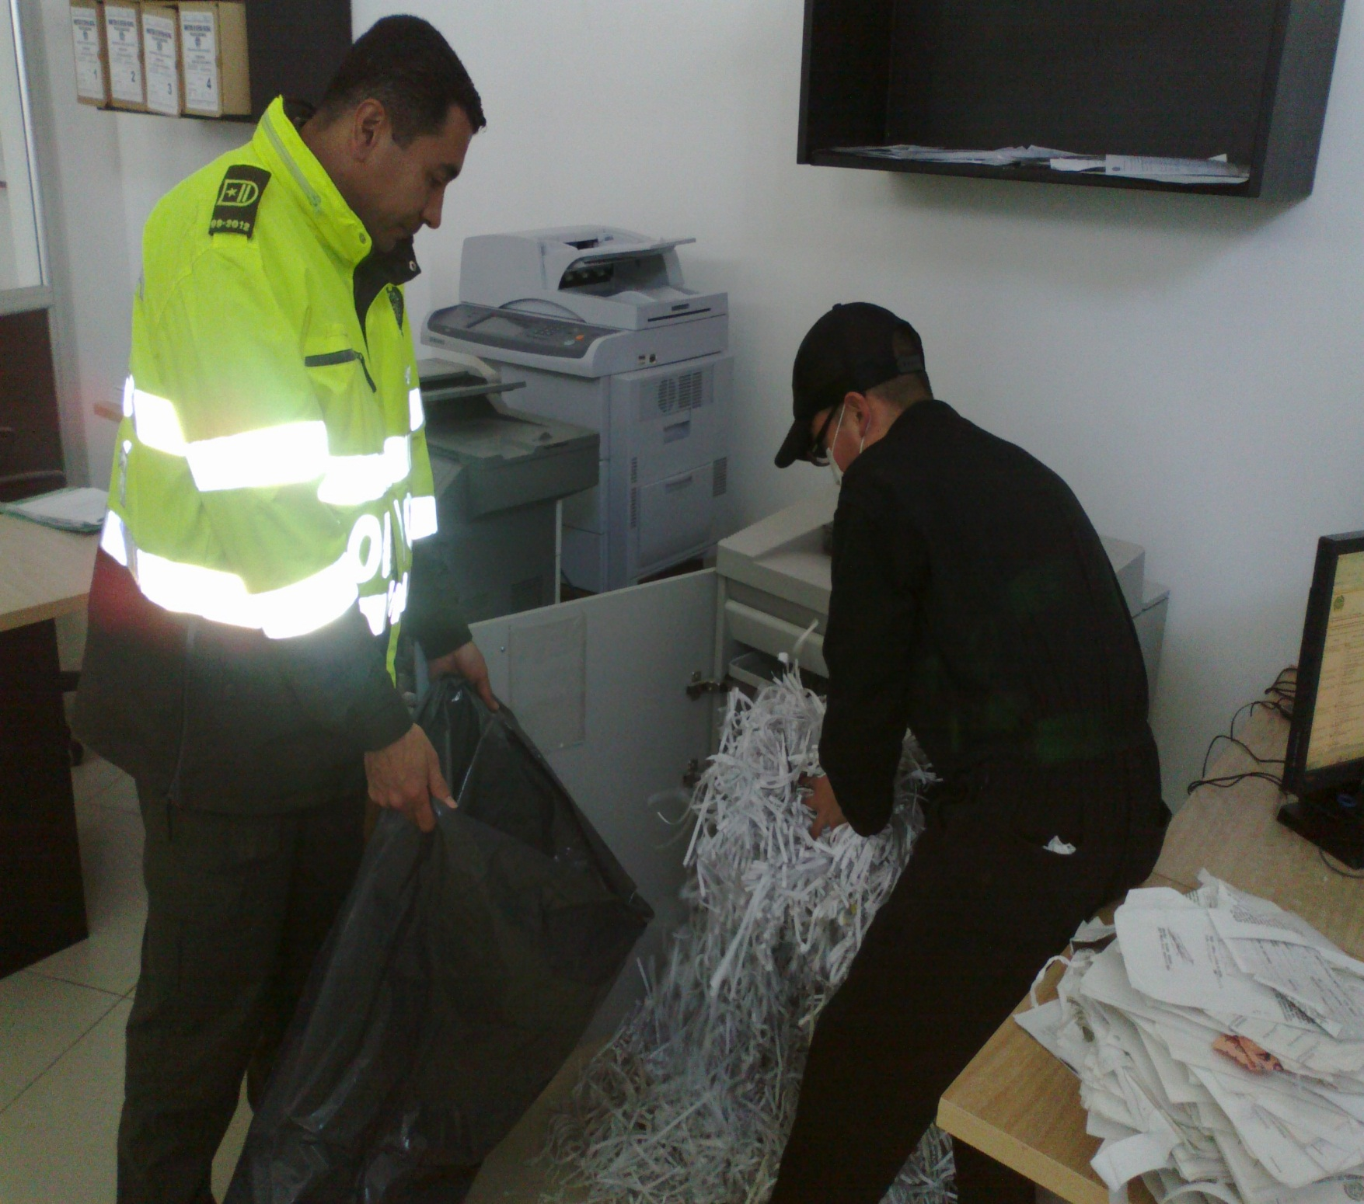
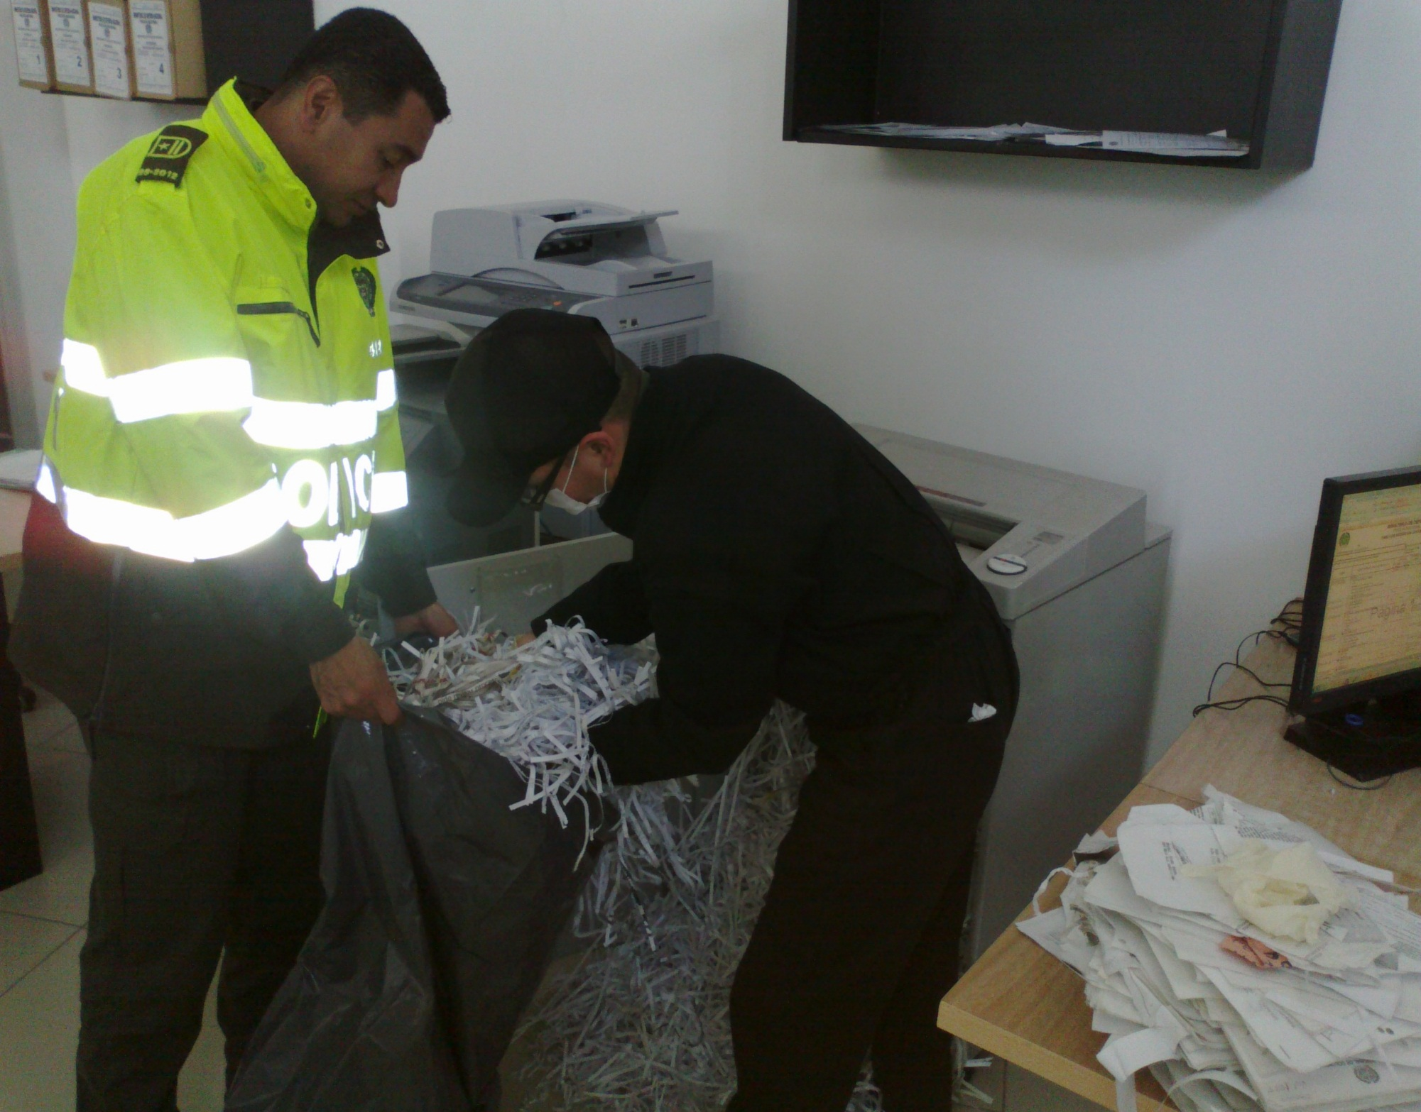

PÉRDIDA DE INFORMACIÓN
Vigencia |  | Clase de Archivo |  |  | Se ha presentado pérdida de información |  |  |  |  |  |  |  |  |  |  | Se dejo precedente de la pérdida (Informe de Novedades, inventarios, actas de comité, etc.) |  |  |  |  | Especifique la cantidad de información pérdida en la unidad, en metros lineales (correspondiente a 4 cajas por metro lineal)
 |  | Elija la opción correspondiente, de acuerdo al archivo que se encuentre administrando |  |  | SI | NO | Causa
 |  |  |  |  |  |  |  |  |  |  |  |  |  |  |  | SI | NO | Número y fecha del soporte generado
No |  | Archivo Central |  |  |  | x | NO APLICA |  |  |  |  |  |  |  |  |  |  | NO APLICA |  |  | NO APLICA

EVIDENCIA FOTOGRÁFICA
SE DEBERÁ ANEXAR FOTOGRAFÍAS QUE DEN CUANTA DE LA PÉRDIDA DE INFORMACIÓN SUFRIDA EN LA UNIDAD
...
B. Inspección y mantenimiento de sistemas de almacenamiento e instalaciones físicas |  |  |  |  |  |  | Archivo Central |  |  | se realiza cada mes por parte de las unidades mediante programa de conservacion preventiva de documentos (sistema integrado de conservacion) |  |  | informes mensuales |  |  | Semanal |  |  |  |  | Observaciones
C. Saneamiento ambiental: desinfección, desratización y desinsectación |  |  |  |  |  |  | Archivo Central |  |  | se realiza dos veces al año de acuerdo a lo estipulado por la normatividad que la rige y al programa de conservacion preventiva de la unidad |  |  | informes semestrales |  |  | semestral |  |  |  |  | Observaciones
D. Monitoreo y control de condiciones ambientales |  |  |  |  |  |  | Archivo Central |  |  | se realiza tres vece al dia mediante formato control ambiental |  |  | planillas de control ambiental |  |  | Diario |  |  |  |  | Observaciones
E. Almacenamiento y re-almacenamiento |  |  |  |  |  |  | Archivo Central |  |  | se realiza la rotacion de la documentacion cada mes hacia el deposito documental de guatica |  |  | documentacion fisica |  |  | mensual |  |  |  |  | Observaciones
F. Prevención de emergencias y atención de desastres. |  |  |  |  |  |  | Archivo Central |  |  | se cuenta con el plan de emergencias archivisticos aplicado para estar alerta ante situaciones de riesgo |  |  | plan de emergencia |  |  | Anual |  |  |  |  | Observaciones
PLAN DE CONSERVACIÓN PREVENTIVA
Programa |  |  |  |  |  |  | Clase de Archivo |  |  | Actividad |  |  | Evidencia |  |  | periodicidad |  |  |  |  | Observaciones
A. Preservación digital a largo plazo |  |  |  |  |  |  | Archivo Central |  |  | No Aplica |  |  | No Aplica |  |  | No Aplica |  |  |  |  | La oficina de Telematica solicitara al nivel central un servicdor BACKUP, para contar con un respaldo deacuerdo a la guia SIC.
EVIDENCIA FOTOGRÁFICA
SE DEBERÁ ANEXAR FOTOGRAFÍAS QUE DEN CUANTA DE LAS CONDICIONES DE ORGANIZACIÓN, ADMINISTRACIÓN, CUSTODIA Y CONSERVACIÓN DE LOS ACERVOS DOCUMENTALES
Plan de conservación de preventiva
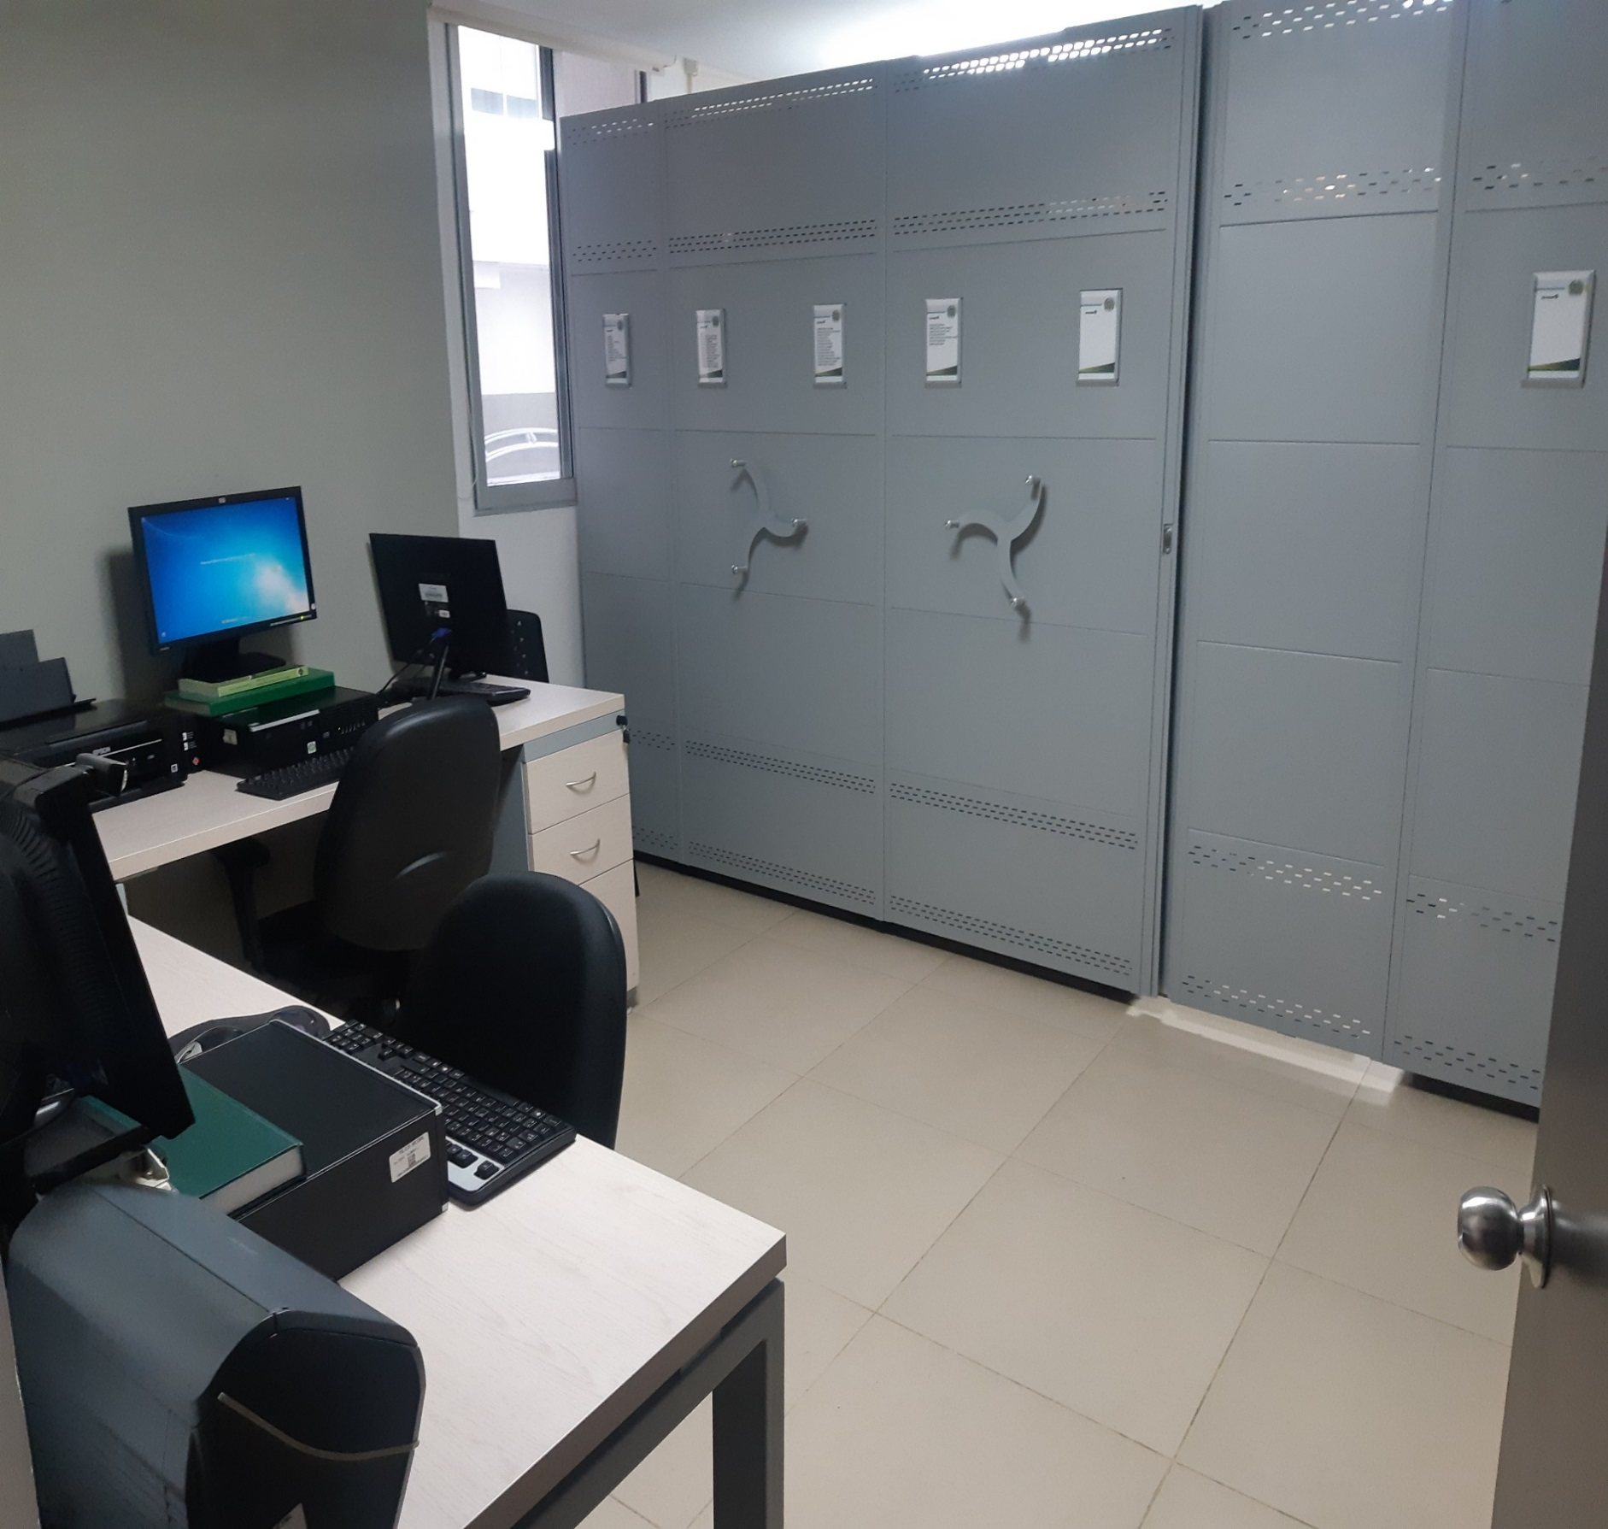
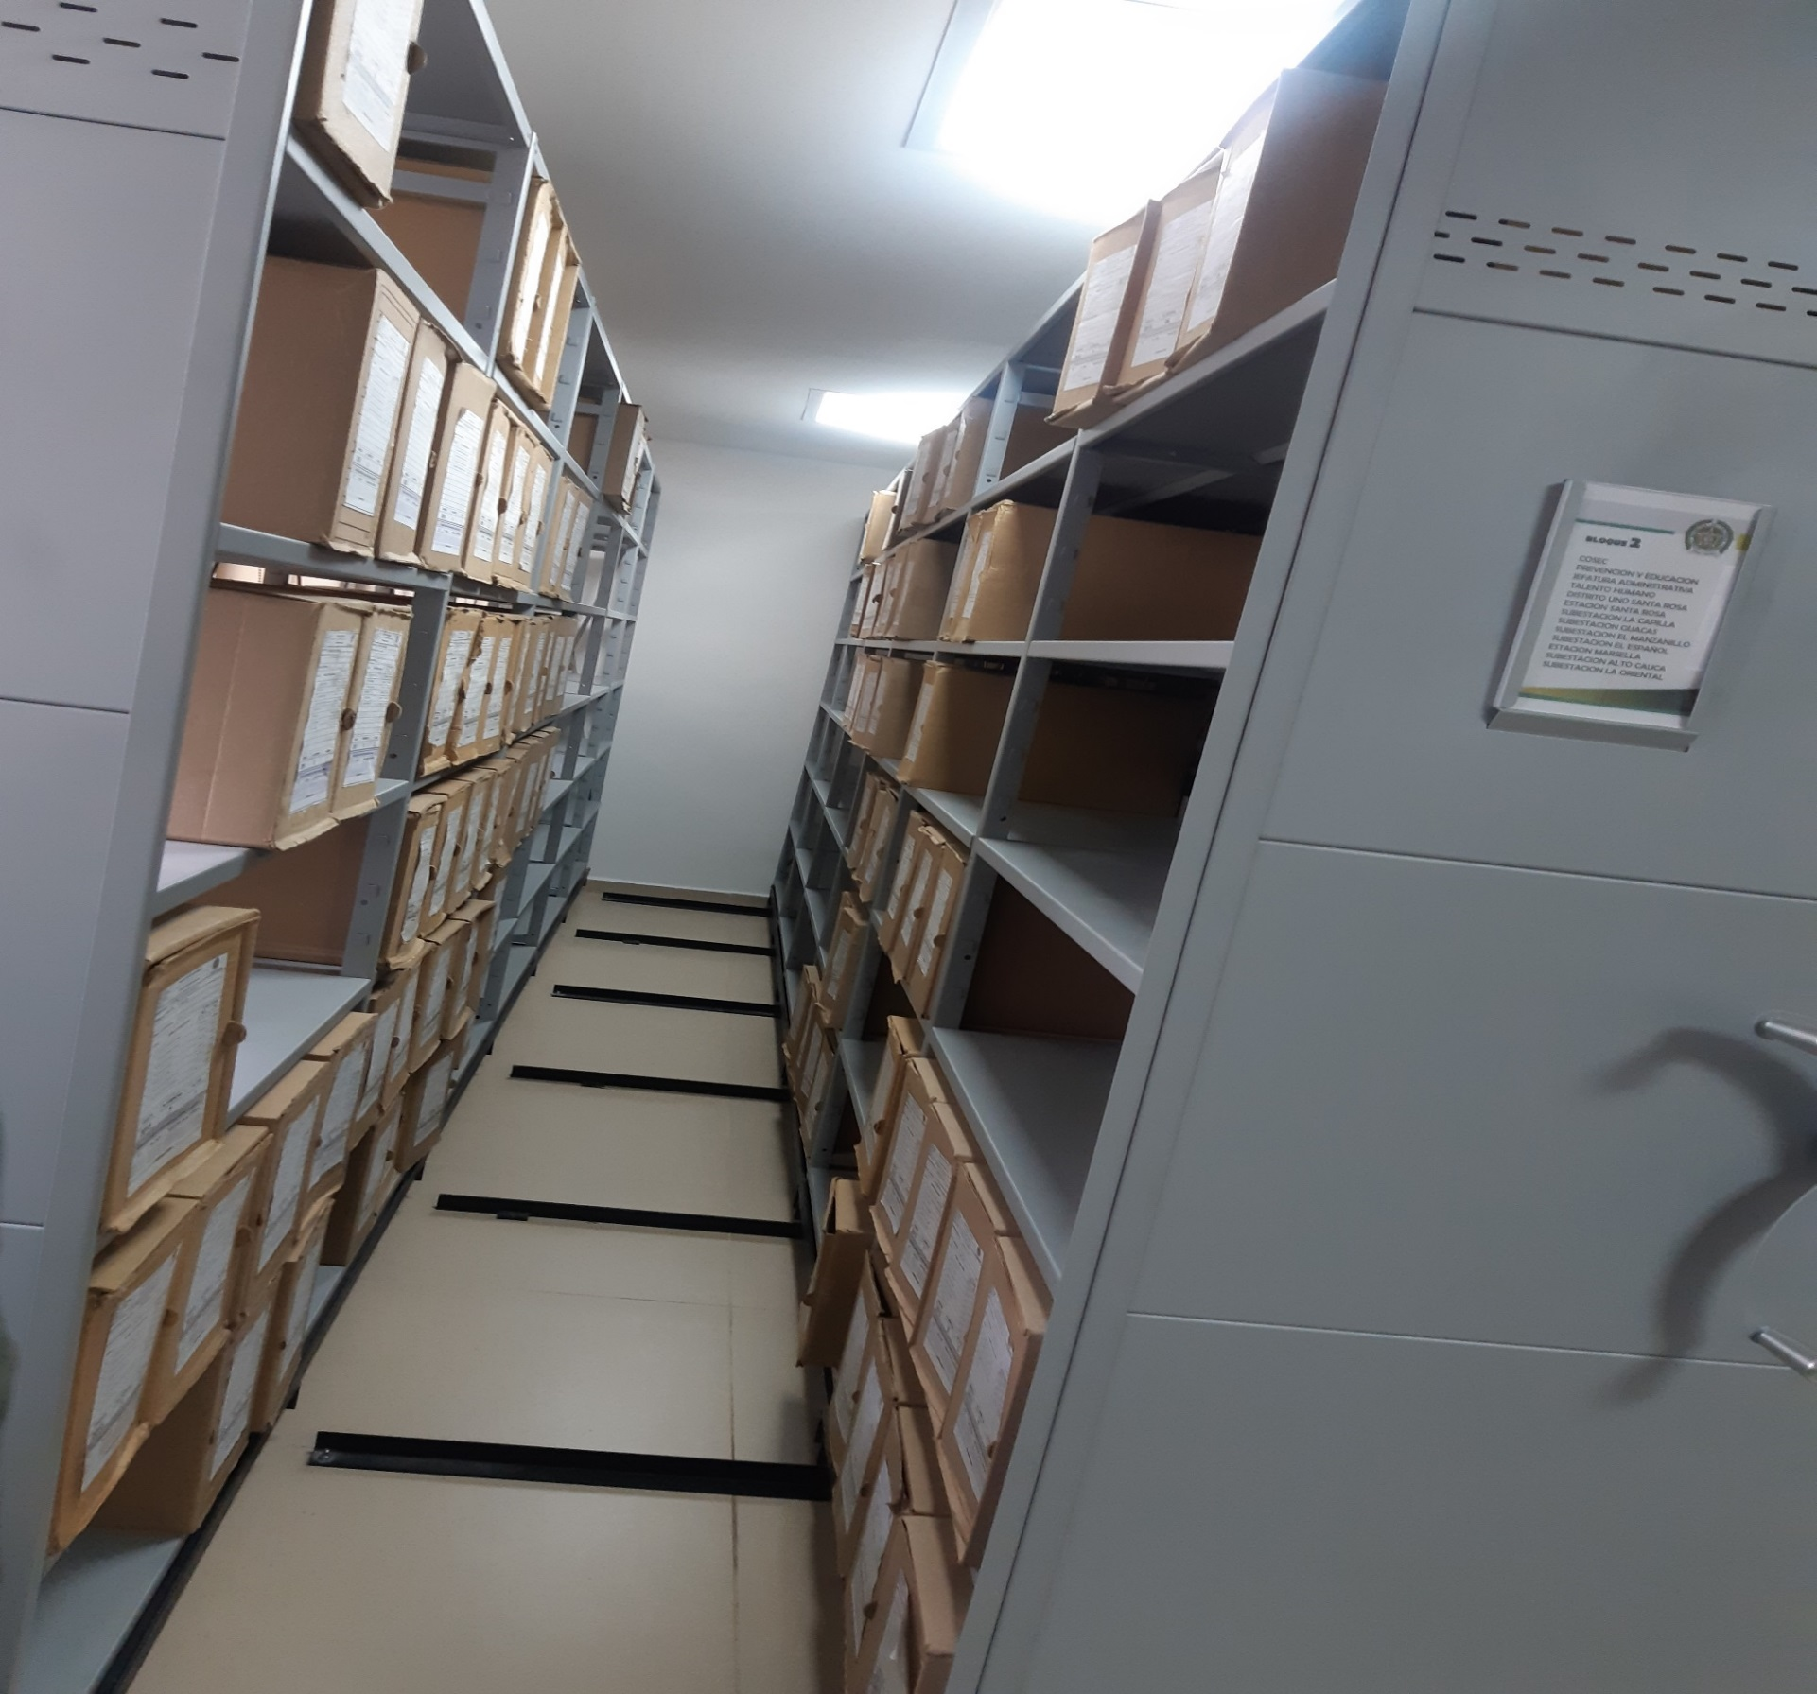
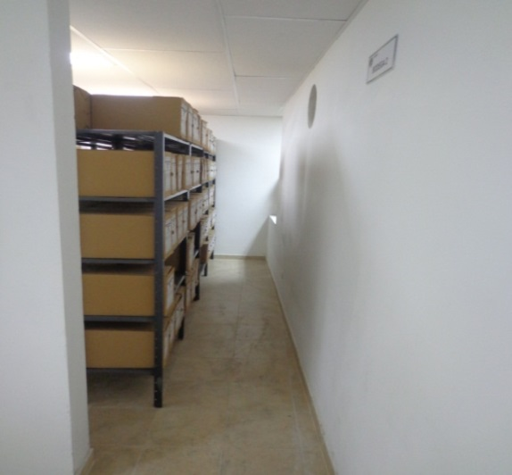

Fecha de Elaboración |  |  |  | 2 | 2 | 2023 |  | Fecha de Elaboración |  | 2 | 2 | 2023 |  |  |  | VISTO BUENO JEFE DE LA UNIDAD
Diagnostico Elaborado por:
 |  |  |  | Grado Nombres y Apellidos |  |  |  |  |  | Grado Nombres y Apellidos |  |  |  |  |  |  | Grado Nombres y Apellidos
 |  |  |  | Responsable Archivo Central Departamento de Policia Risaralda |  |  |  |  |  | Jefe Gestión Documental Departamento de Policia Risaralda |  |  |  |  |  |  | Comandante Departamento de Policia Risaralda
 |  |  |  |  |  |  |  | Firma |  |  |  |  |  |  |  |  | Firma
Firma

